상품제안서
윌슨 2단 폰지로고 우산 | 상품코드: F15376

 |  |  |  |  |  |  | 02-412-0044 | www.easy1.co.kr
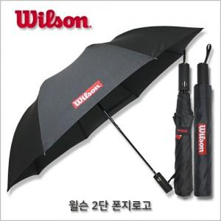

【상세/제작정보】 | *원단인쇄는 별도 문의 바랍니다.

【인쇄/포장옵션】 | 실크 / 별도문의

【공급단가】 | 수량 | 100~ | 300~ | 500~ | 1,000~ | 2,000~
*VAT별도 | 단가 | 6,750원 | 6,500원 | 6,250원 | 6,000원 | 5,850원

【상품 URL】 | http://www.easy1.co.kr/src/goods_detail.php?gdno=15376

